Evolución_actividades_I+D
 | Unidade de Análises e Programas

Actividades de I+D
Evolución de importes e nº de actividades
Fonte: SUXI
Data do informe: maio 2025

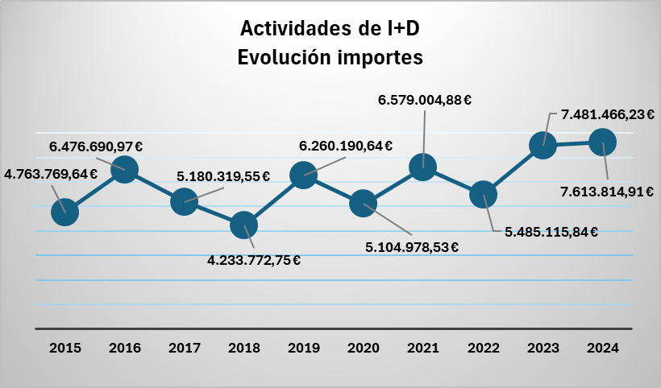
Actividades de I+D Evolución
2015 | 864
2016 | 683
2017 | 620
2018 | 681
2019 | 635
2020 | 549
2021 | 709
2022 | 657
2023 | 620
2024 | 742

